Datos de los servidores
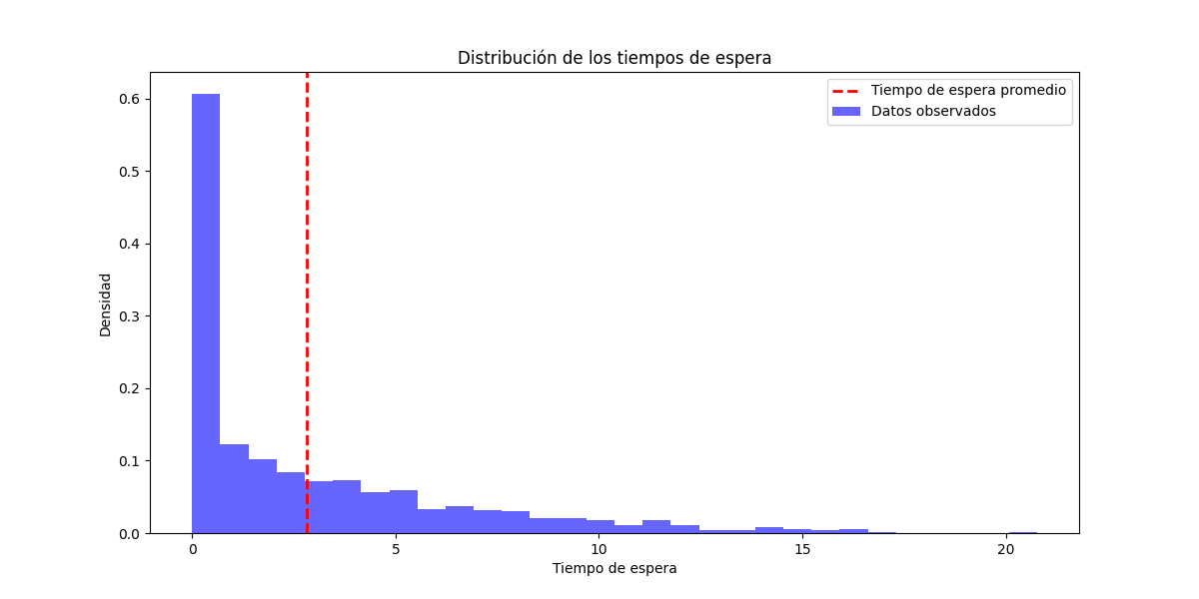
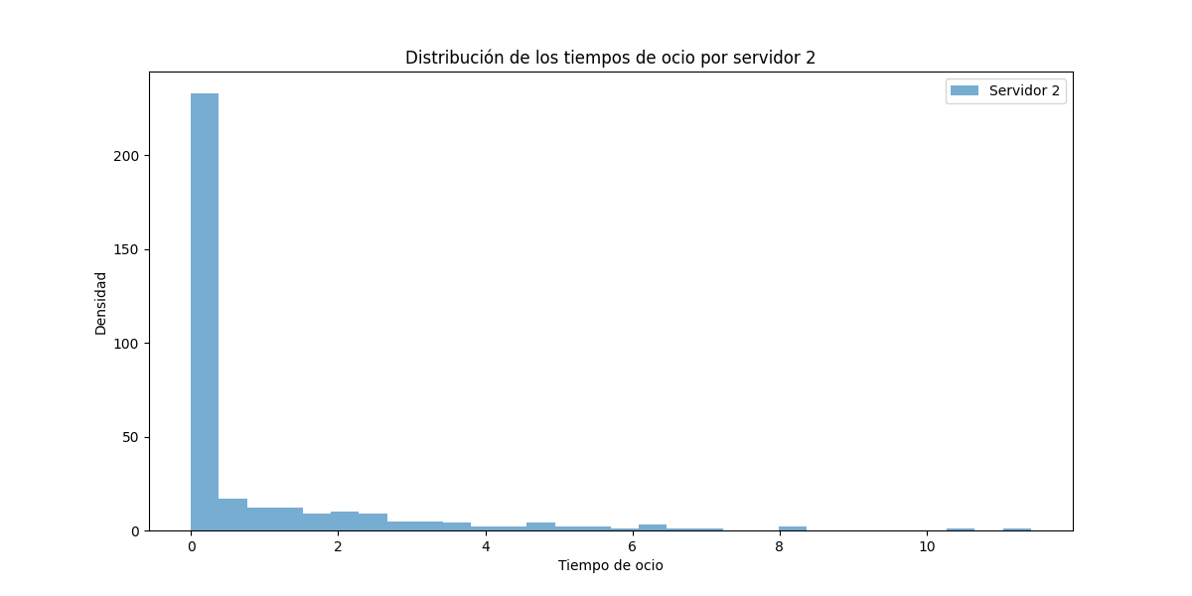
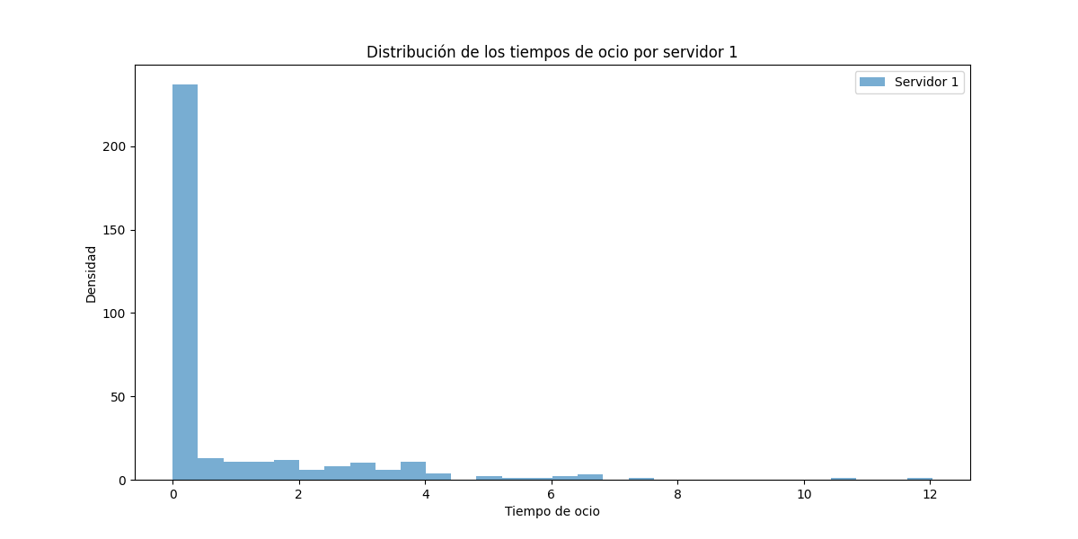
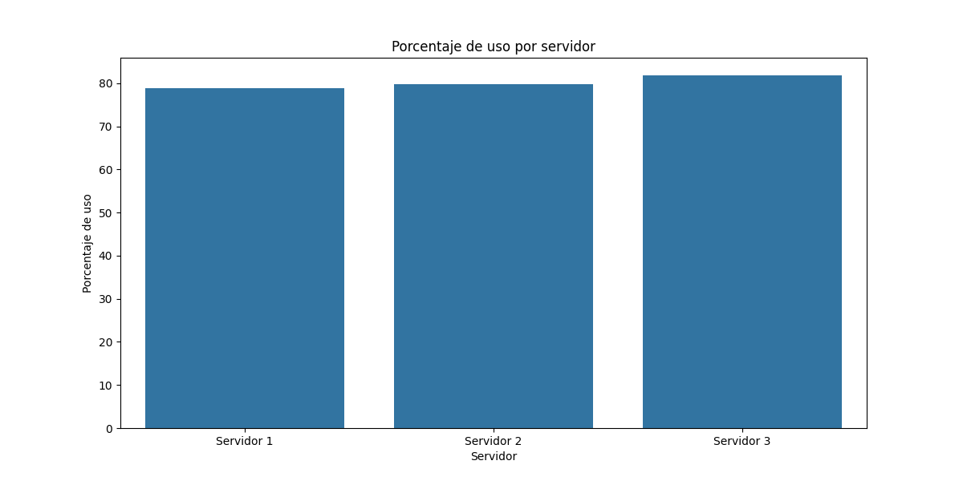
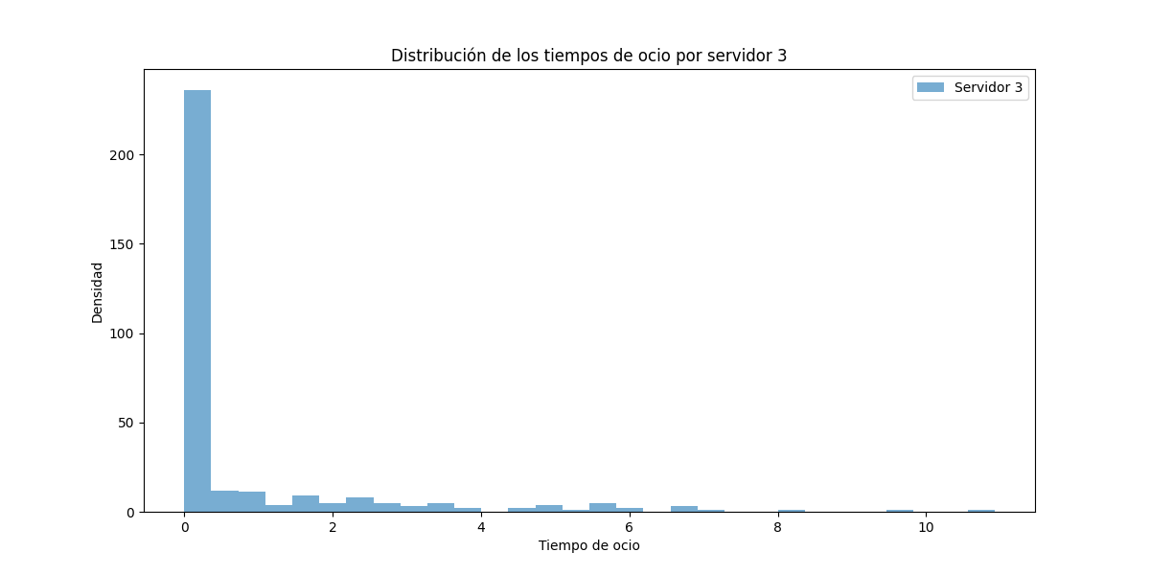
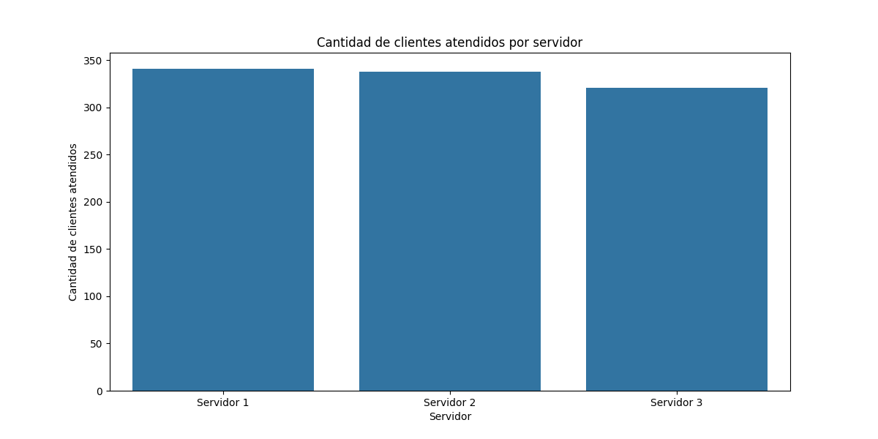
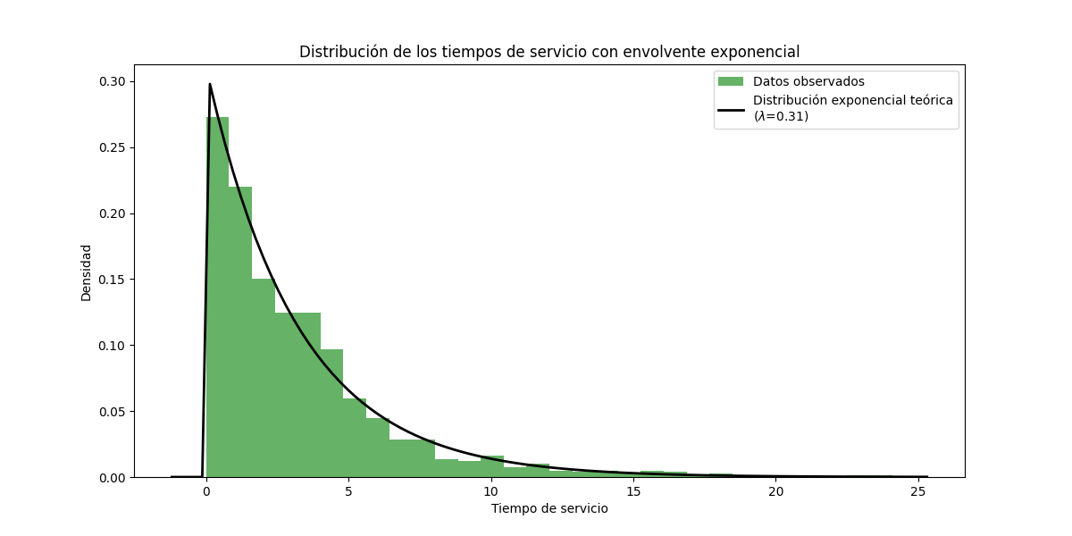
Servidor | Tiempo en espera | Porcentaje de espera | Porcentaje de uso | Tiempo de ocio | Cantidad de clientes atendidos
Servidor 1 | 284.69 | 21.17 | 78.83 | 286.99 | 341
Servidor 2 | 272.5 | 20.27 | 79.73 | 274.95 | 338
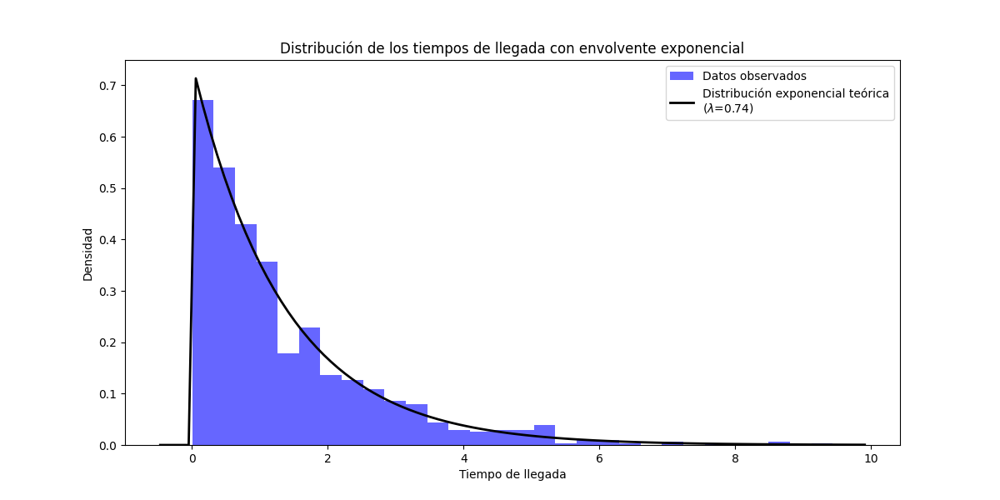
Servidor 3 | 244.09 | 18.15 | 81.85 | 247.01 | 321

